工作表1
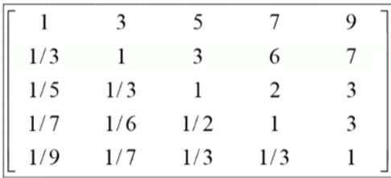
 | A | B | C | D | E
A | 1.000 | 3.000 | 5.000 | 7.000 | 9.000
B | 0.333 | 1.000 | 3.000 | 6.000 | 7.000
C | 0.200 | 0.333 | 1.000 | 2.000 | 3.000
D | 0.143 | 0.167 | 0.500 | 1.000 | 3.000
E | 0.111 | 0.143 | 0.333 | 0.333 | 1.000
總合 | 1.787 | 4.643 | 9.833 | 16.333 | 23.000

 | 權重 |  |  |  |  | 權重平均值
A | 0.560 | 0.646 | 0.508 | 0.429 | 0.391 | 0.507 | 0.507
B | 0.187 | 0.215 | 0.305 | 0.367 | 0.304 | 0.276 | 0.27573300282
C | 0.112 | 0.072 | 0.102 | 0.122 | 0.130 | 0.108 | 0.10765481642
D | 0.080 | 0.036 | 0.051 | 0.061 | 0.130 | 0.072 | 0.071666623594
E | 0.062 | 0.031 | 0.034 | 0.020 | 0.043 | 0.038 | 0.038144184538

權重平均值 | 0.507 | 0.27573300282 | 0.10765481642 | 0.071666623594 | 0.038144184538
 |  |  |  |  |  | 總合 | 總合/權重平均值 | LANDA MAX | C.I
 | 0.507 | 0.827 | 0.538 | 0.502 | 0.343 | 2.717 | 5.362 | 5.188 | 0.046914855399
 | 0.169 | 0.276 | 0.323 | 0.430 | 0.267 | 1.465 | 5.312
 | 0.101 | 0.092 | 0.108 | 0.143 | 0.114 | 0.559 | 5.190
 | 0.072 | 0.046 | 0.054 | 0.072 | 0.114 | 0.358 | 4.999
 | 0.056 | 0.039 | 0.036 | 0.024 | 0.038 | 0.194 | 5.076

